상품제안서
미담 천연소가죽 명함지갑 | 상품코드: F32037

 |  |  |  |  |  |  | 02-412-0044 | www.easy1.co.kr
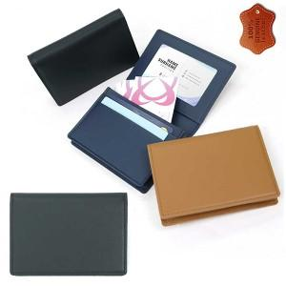

【상세/제작정보】 | <p><span style="font-size: 12pt;"><b>** 금형비45,000원VAT별도) / 불박인쇄 진행 시 추가됩니다.</b></span>&nbsp;</p><p><span style="font-size: 12pt;"><b>** 배송비별도</b></span></p>

【인쇄/포장옵션】 | 불박 / 싸바리케이스

【공급단가】 | 수량 | 50~ | 100~ | 500~ | 1,000~ | 2,000~
*VAT별도 | 단가 | 17,400원 | 17,110원 | 16,670원 | 16,380원 | 15,950원

【상품 URL】 | https://easy1.co.kr:443/src/goods_detail.php?gdno=32037

